1
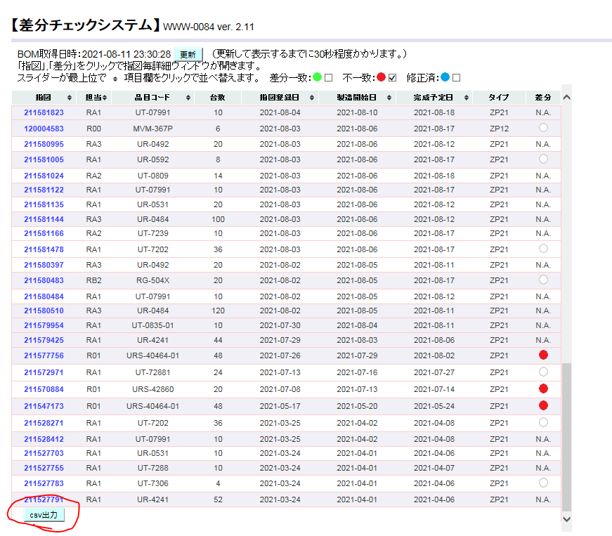
差分チェックシステムにアクセスする。既に開いている場合は、上部の更新ボタンをクリックする。
http://nksv1359.ad.nkc.co.jp/cgi/bom_diff/
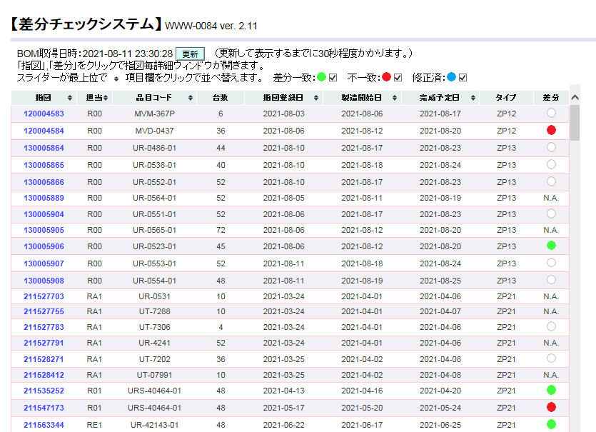

指図登録日でソートし、不一致以外のチェックボックスを外す。
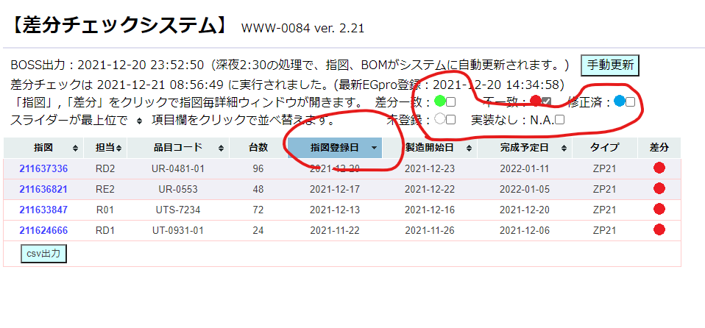

当日発令分の差分が赤丸になっている指図をクリックし、表示されたウィンドウの表を下へ
スクロールしてcsv出力を押す。
→日付のフォルダを任意の場所へ作成し、保存。

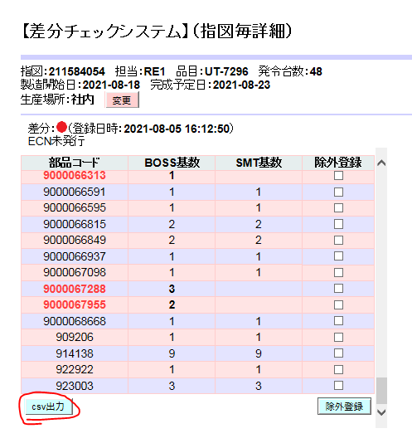

前述のcsvファイルを、当日の発令分の差分すべてに対して出力し、同じフォルダへ保存する。
↓本日が2021/12/21であった場合
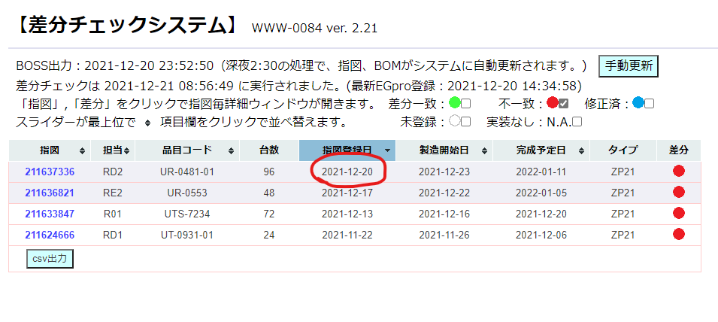

一番下へスクロールしてcsv出力を押し、
\\nksv523.ad.nkc.co.jp\第二工場実装課用\1係用\Job作成
へ保存｡

2
段取り予定.xlsx を開く｡
https://nk365.sharepoint.com/:x:/r/sites/itpt000509/Shared%20Documents/
100_Job%E4%BD%9C%E6%88%90/%E6%AE%B5%E5%8F%96%E3%82%8A%E4%BA%88%E5%AE%9A.xlsx?
d=w133a95a87d474184bc73d4d04750e4b7&csf=1&web=1&e=v2jTHU
※上部の「デスクトップアプリケーションで開く」を押すとアプリで開ける｡
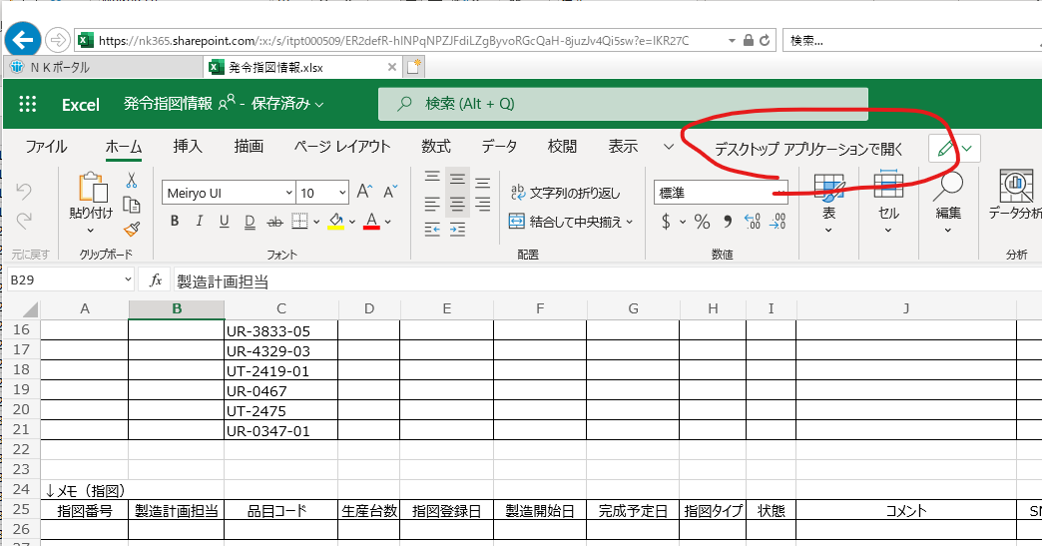

※下記フォルダをOndriveと同期することで､Windowsのエクスプローラー上で参照できる｡
https://nk365.sharepoint.com/:f:/s/itpt000509/
Eq95KBOWN5ZOigTtcnt0uFQBMW7Skq5u4pUmJHGZJh-ZvA?e=9OWCgq
sabunシートを開く
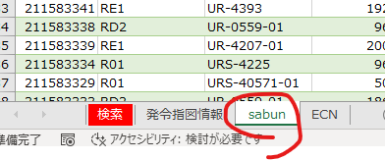

表を右クリック→更新
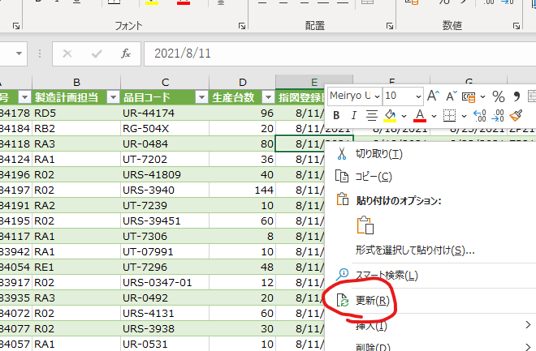

状態をNG･空白セルでフィルター
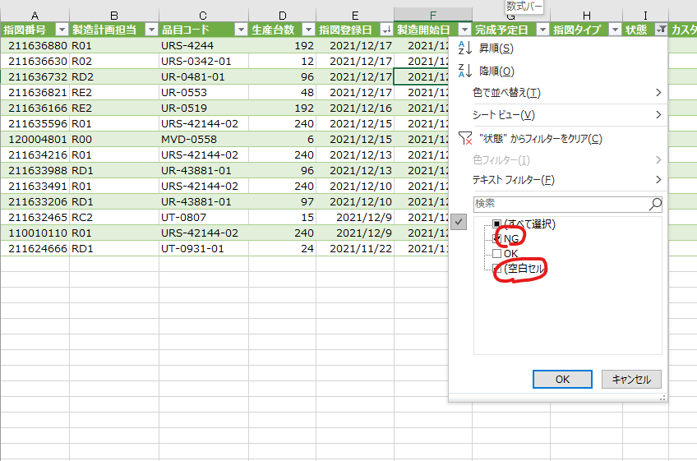

当日発令分の行をコピー
※空白もコピー｡あった場合､初ロット/試作/EGPro新規に当たります｡


発令指図情報シートの下の方に貼り付け
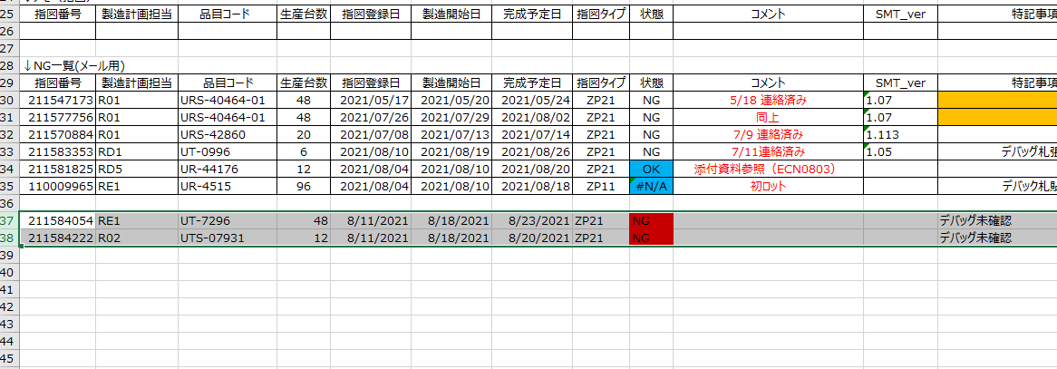

状態が青色(OK or DONE or #N/A)となっている行を削除
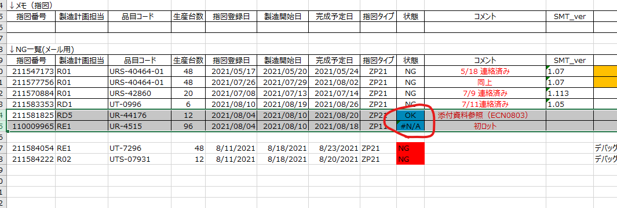

適当に1行コピー
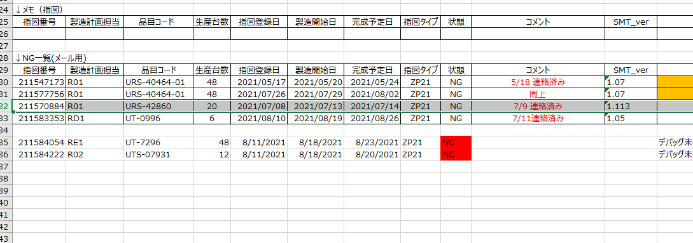

書式の貼り付け
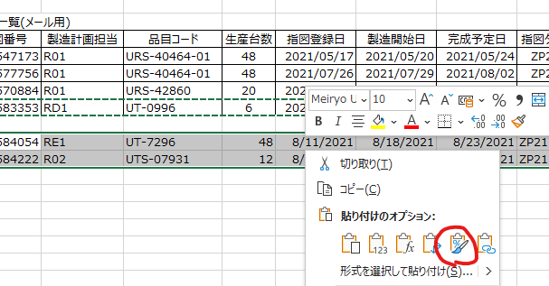

状態の数式をコピーして貼り付けする｡(赤色塗りつぶしは､数式が入っていないよ!の意味)
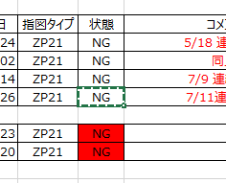
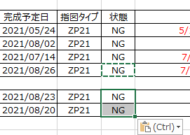

前日分のコメントを修正

↓

試作があれば消す

3
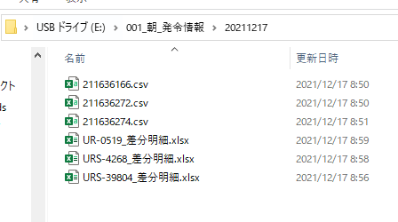
Job作成関連マクロ(\\nksv523.ad.nkc.co.jp\第二工場実装課用\1係用\Job作成\マクロ等)
の差分明細テンプレ作成を実行
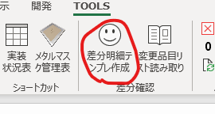

差分情報(手順1で差分ありの指図からダウンロードしたcsvファイル)が入っているフォルダを指定

しばらくすると 品目名_差分明細.xlsxが生成される｡

4
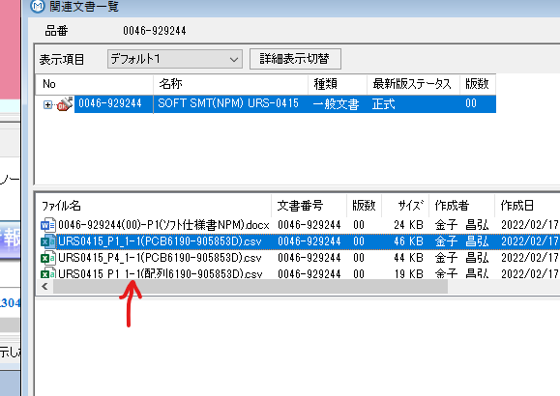
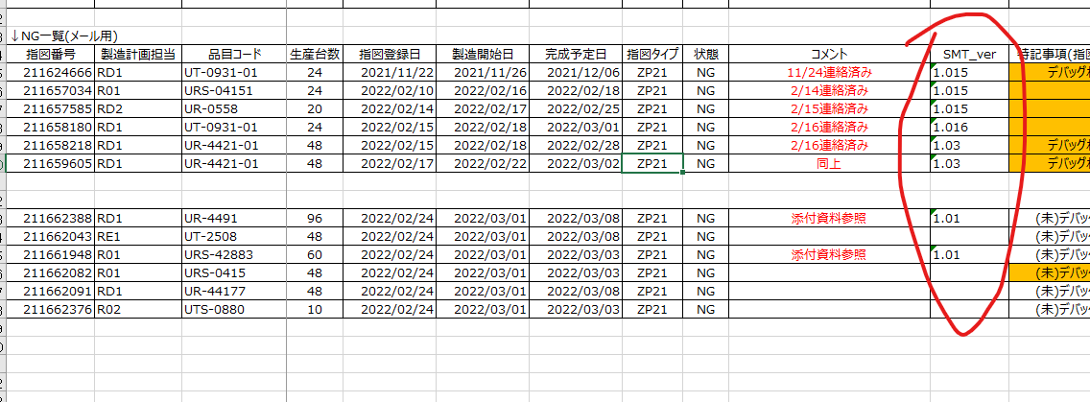
プログラムver確認手順

①指図をWクリック
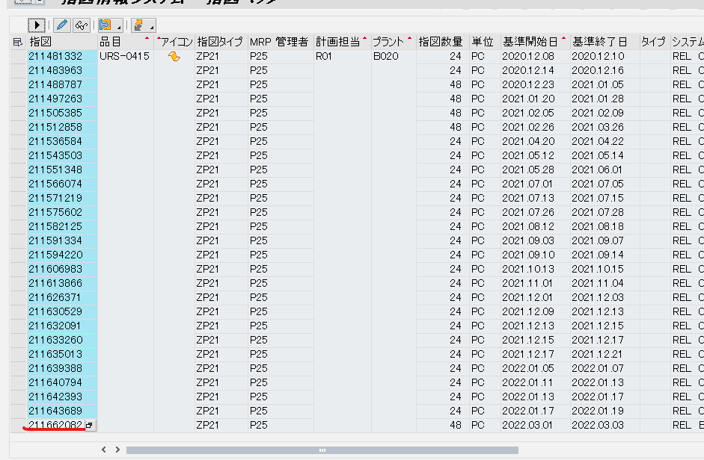

②構成品目概要をクリック
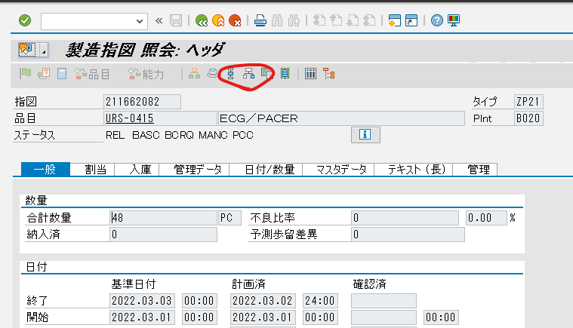

③構成品目の列をクリック
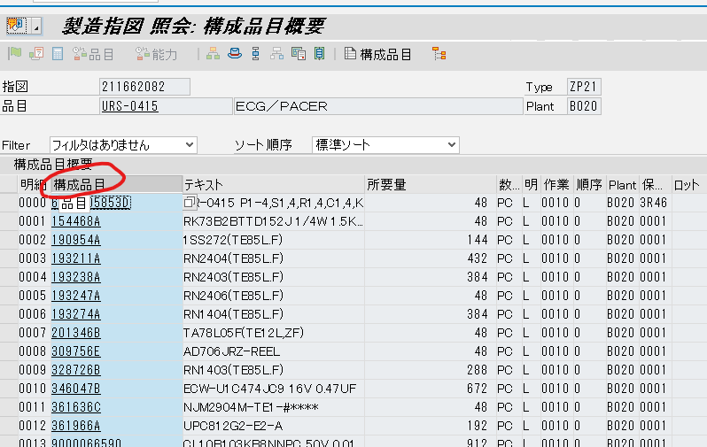

④列昇順ソートを選択
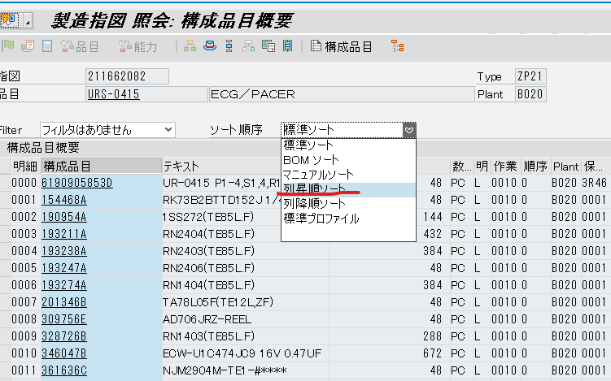

⑤テキストが「SOFT SMT(NPM)～」となっている構成品目を探し、構成品目名をコピー
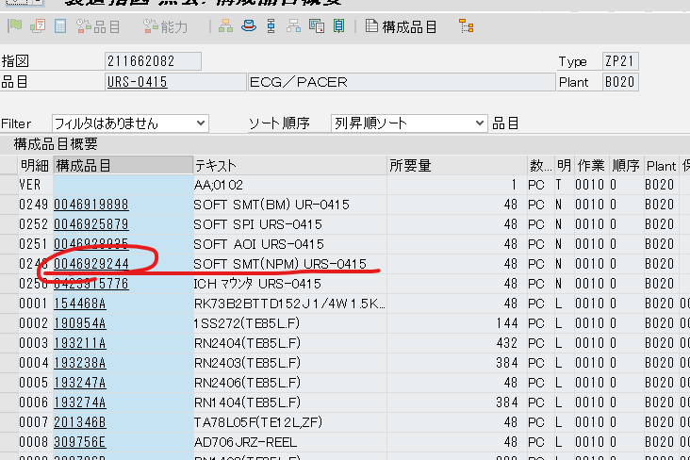

⑥検索で富岡プラント品目を開き、コピーした構成品目番号を「品番(MBOM)」へ貼り付け、
0046の後に「-」を入れて検索を実行する。
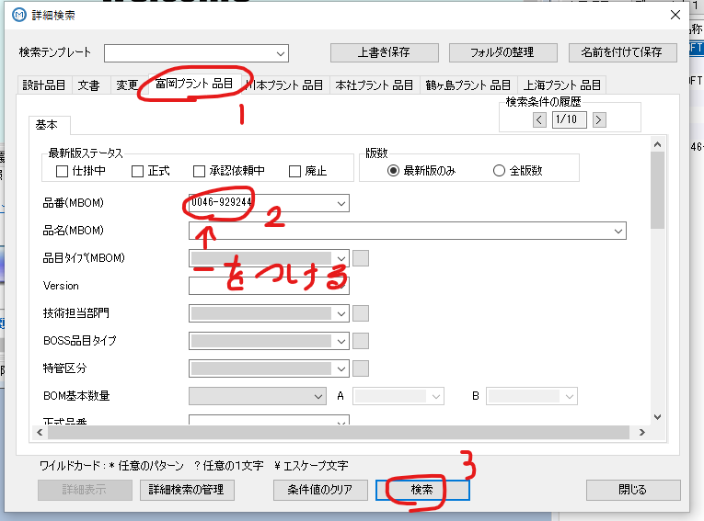

⑦右クリックし、関連文書を選択
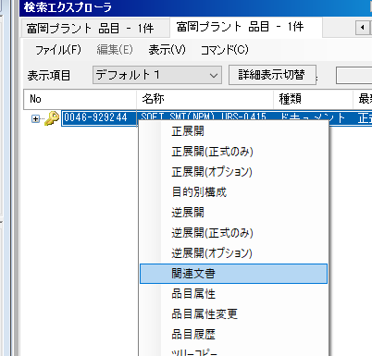

⑧PCB名の後にプログラムverが記載されているので、表に記載する。
※「-」は「.」に置き換える

5
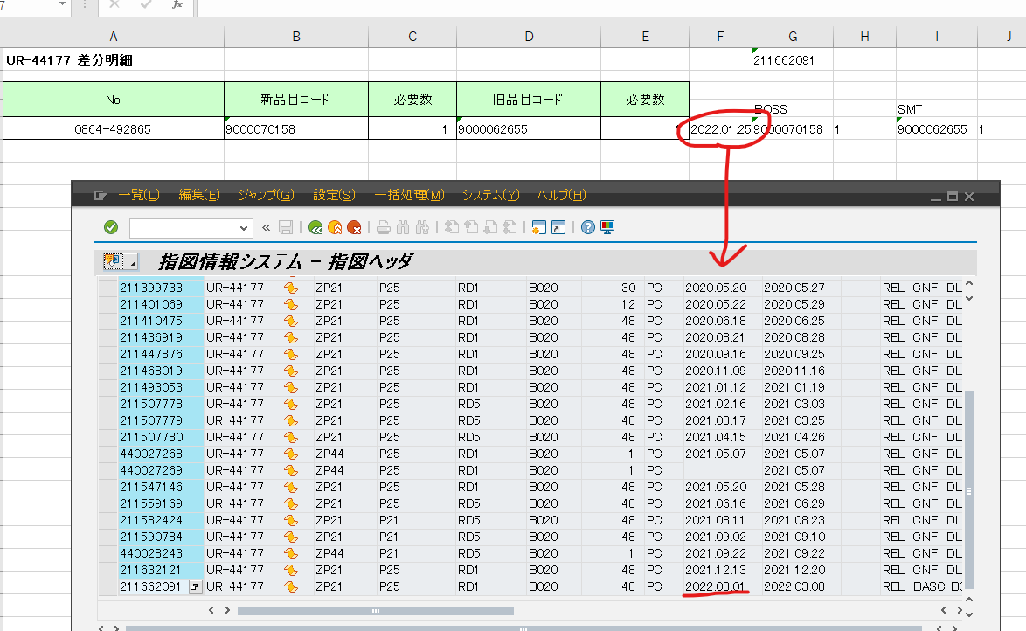
変更情報の調べ方
①前回の画面の続きから
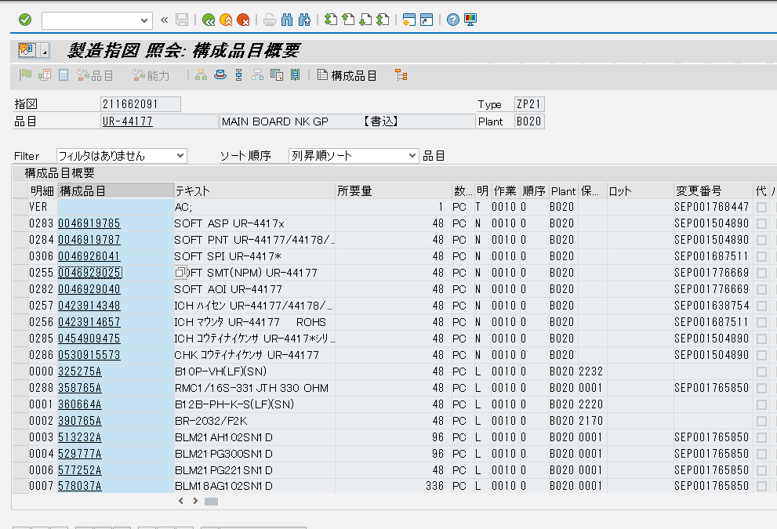

②新規品目差分として上がっている品目名をコピーする
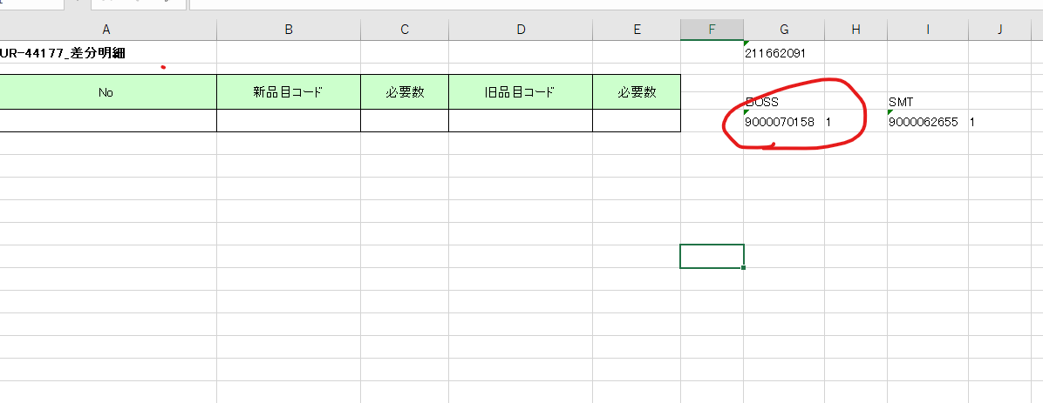

③検索画面を開く
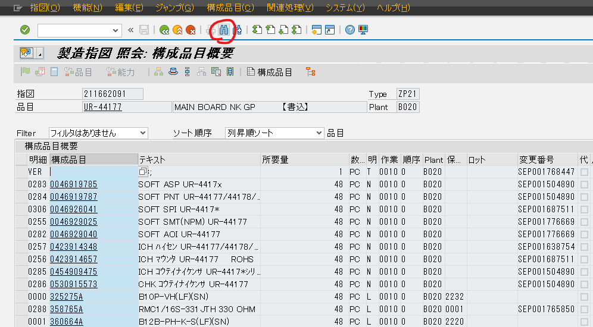

④品目へ貼り付け、実行する
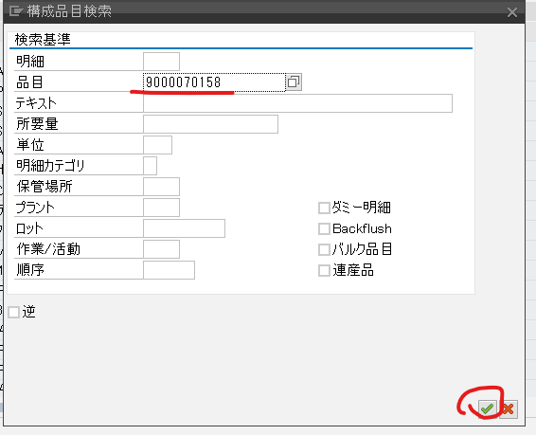

⑤品目名を確認し、変更番号をWクリック
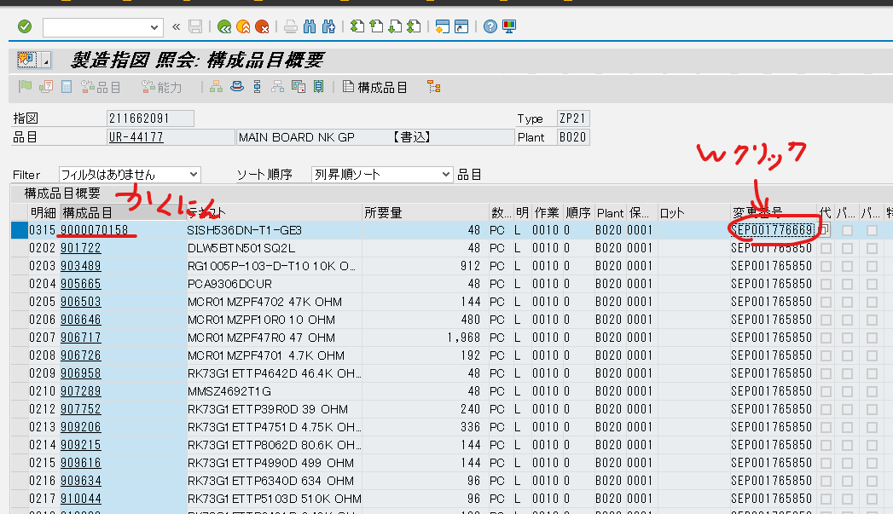

⑥有効開始日をメモし、変更番号をコピーする
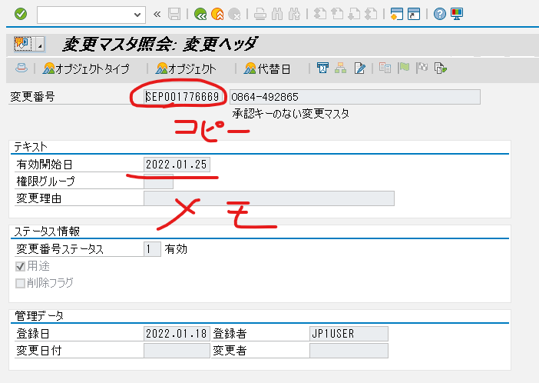

⑦変更番号で検索する
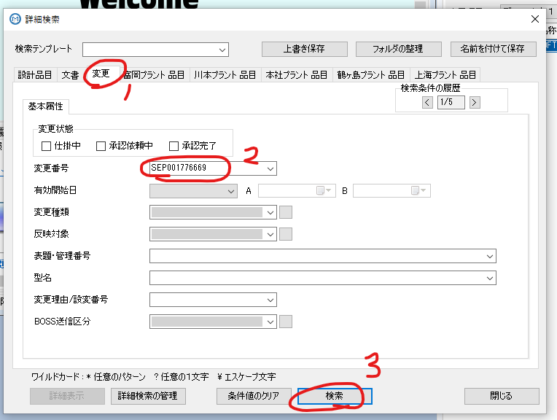

⑧添付文書をすべて選択し、「取り出し（参照）」を選択する
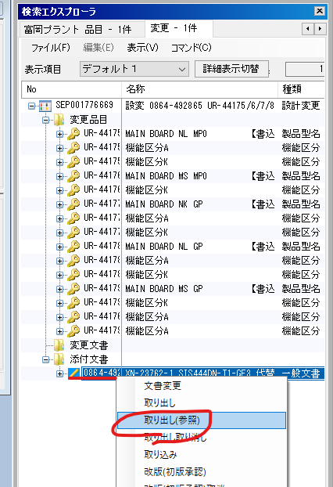

⑨任意のフォルダへ保存する
※必要な文書は変更品目リストだが、選択が面倒なのですべてダウンロードで良い
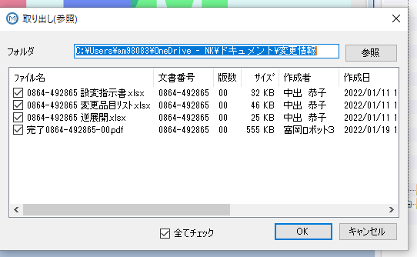

⑩差分明細の画面で、マクロ「変更品目リスト読み取り」を実行する（↑で保存したフォルダを選択する）
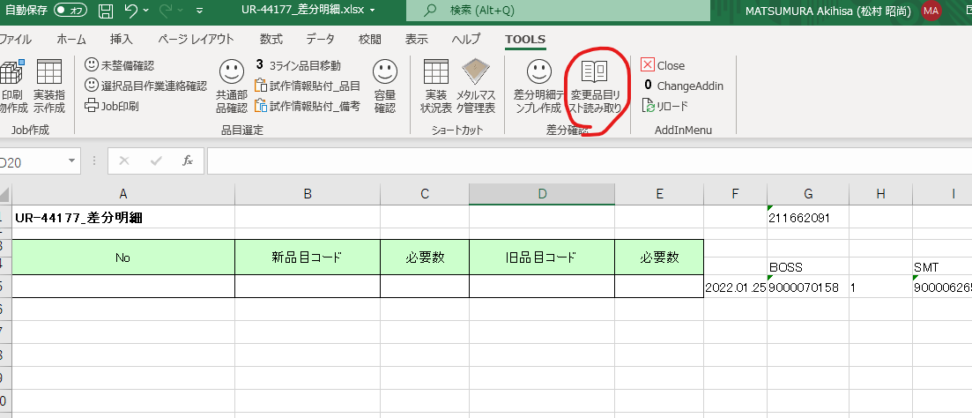

⑪すべて埋まるまで①~⑪を繰り返す。エラーが出たり、赤字になったりした場合有識者を呼ぶ。
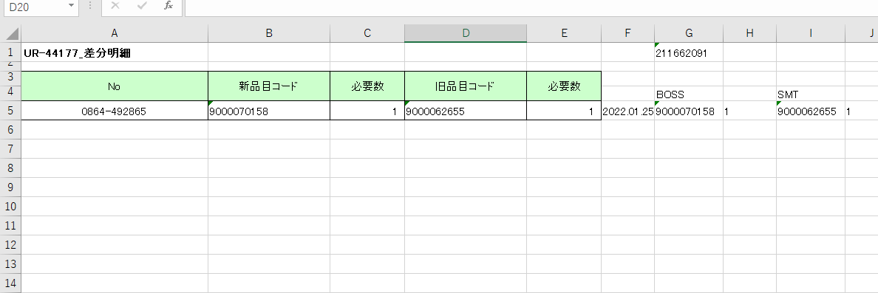

⑫変更が該当指図のみであることを確認する。（複数ある場合有識者を呼ぶ）

